계속근로자
 |  |  |  |  |  | 홈택스 id
 |  |  |  |  |  | 홈택스 pw
 | 번호 | 사원명 | 주민등록번호 |  |  | 총급여 (현근무지) | 전근무지 총급여 | 총급여 (합산) | 중소 감면 | 감면율 | 기간 (시작) | 기간 (종료) | 전근무지 | 사업자번호 | 기간 (시작) | 기간 (종료) | 배우자 | 재입사자 | 기부금 | 결정세액 |  |  | 전근무지 기납부세액(72.결정세액) |  |  | 현근무지(윤스테이) 기납부세액 |  |  | 차감징수(환급)세액
 |  |  |  | 입사일 | 퇴사일 |  |  |  |  |  |  |  |  |  |  |  | 기본 X | 사원코드 |  | 소득세 | 지방소득세 | 소계 | 소득세 | 지방소득세 | 소계 | 소득세 | 지방소득세 | 소계 | 소득세 | 지방소득세 | 소계
 | 1 |  |  | 2006-10-19 |  | 168,099,250 |  | 168,099,250 |  |  |  |  |  |  |  |  |  |  |  | 31,590,142 | 3,159,014 | 34,749,156 |  |  | 0 | 36,172,250 | 3,617,170 | 39,789,420 | -4,582,100 | -458,150 | -5,040,250 | 10%
 | 2 |  |  | 2006-10-19 |  | 78,602,040 |  | 78,602,040 |  |  |  |  |  |  |  |  |  |  |  | 6,414,037 | 641,403 | 7,055,440 |  |  | 0 | 8,514,970 | 851,390 | 9,366,360 | -2,100,930 | -209,980 | -2,310,910 | 10%
 | 3 |  |  | 2006-11-01 |  | 67,591,940 |  | 67,591,940 |  |  |  |  |  |  |  |  |  |  |  | 3,269,661 | 326,966 | 3,596,627 |  |  | 0 | 5,431,810 | 543,110 | 5,974,920 | -2,162,140 | -216,140 | -2,378,280 | 10%
 | 4 |  |  | 2007-07-02 |  | 62,953,301 |  | 62,953,301 |  |  |  |  |  |  |  |  |  |  |  | 4,194,057 | 419,405 | 4,613,462 |  |  | 0 | 6,286,620 | 628,580 | 6,915,200 | -2,092,560 | -209,170 | -2,301,730 | 10%
 | 5 |  |  | 2009-07-01 |  | 63,191,610 |  | 63,191,610 |  |  |  |  |  |  |  |  |  |  |  | 4,480,556 | 448,055 | 4,928,611 |  |  | 0 | 6,301,730 | 630,110 | 6,931,840 | -1,821,170 | -182,050 | -2,003,220 | 10%
 | 6 |  |  | 2010-04-27 |  | 57,254,870 |  | 57,254,870 |  |  |  |  |  |  |  |  | 김하윤 부 |  |  | 2,374,002 | 237,400 | 2,611,402 |  |  | 0 | 2,437,160 | 243,660 | 2,680,820 | -63,150 | -6,260 | -69,410 | 10%
 | 7 |  |  | 2013-11-06 |  | 54,705,085 |  | 54,705,085 |  |  |  |  |  |  |  |  |  |  |  | 2,442,065 | 244,206 | 2,686,271 |  |  | 0 | 2,966,890 | 296,620 | 3,263,510 | -524,820 | -52,410 | -577,230 | 10%
 | 8 |  |  | 2015-05-26 |  | 48,532,260 |  | 48,532,260 |  |  |  |  |  |  |  |  | 서휘민 부 | 부녀자공 불가(총급여) |  | 2,272,450 | 227,245 | 2,499,695 |  |  | 0 | 3,125,510 | 312,490 | 3,438,000 | -853,060 | -85,240 | -938,300 | 10%
 | 9 |  |  | 2016-05-23 |  | 57,141,898 |  | 57,141,898 | 감면 | 70%(2016년5월~2017년12월),90%(2018년1월~2021년 5월) | 2016-05-01 | 2021-05-01 | 병역기간 29세미만? check 3년-5년연장 |  |  |  |  |  | 890,000 | 654,308 | 65,430 | 719,738 |  |  | 0 | 2,224,600 | 222,380 | 2,446,980 | -1,570,290 | -156,950 | -1,727,240 | 10%
 | 10 |  |  | 2017-08-23 |  | 46,792,850 |  | 46,792,850 | 감면 | 70%(2017년8월~2017년12월),90%(2018년1월~2022년 8월) | 2017-08-01 | 2022-08-01 | 3년-5년연장 (2017년 x,2018년 x,2019년○) |  |  |  |  |  |  | 644,077 | 64,407 | 708,484 |  |  | 0 | 1,181,060 | 118,050 | 1,299,110 | -536,980 | -53,640 | -590,620 | 10%
 | 11 |  |  | 2017-10-10 |  | 46,569,020 |  | 46,569,020 | 감면 | 70%(2017년10월~2017년12월),90%(2018년1월~2022년 10월) | 2017-10-01 | 2022-10-01 | 3년-5년연장 (2017년 x,2018년 x,2019년○) |  |  |  |  |  |  | 790,541 | 79,054 | 869,595 |  |  | 0 | 1,026,500 | 102,580 | 1,129,080 | -235,950 | -23,520 | -259,470 | 10%
 | 12 |  |  | 2018-05-23 |  | 55,551,363 |  | 55,551,363 |  |  |  |  |  |  |  |  |  |  | 310,000 | 1,830,293 | 183,029 | 2,013,322 |  |  | 0 | 1,565,260 | 156,460 | 1,721,720 | 265,030 | 26,560 | 291,590 | 10%
 | 13 |  |  | 2018-07-02 |  | 46,323,130 |  | 46,323,130 | 감면 | 90% | 2018-07-01 | 2023-07-31 | 5년 (2018년 ○,2019년○ |  |  |  |  |  |  | 849,362 | 84,936 | 934,298 |  |  | 0 | 864,470 | 86,370 | 950,840 | -15,100 | -1,430 | -16,530 | 10%
 | 14 |  |  | 2018-12-03 |  | 45,247,960 |  | 45,247,960 | 감면 | 90% | 2018-12-01 | 2023-12-01 | 5년 (2018년 소득금액없음),2019년 ○ |  |  |  |  |  |  | 1,160,362 | 116,036 | 1,276,398 |  |  | 0 | 761,850 | 76,110 | 837,960 | 398,510 | 39,920 | 438,430 | 10%
 | 15 |  |  | 2018-12-03 |  | 41,003,075 |  | 41,003,075 | 감면 | 90% | 2018-12-01 | 2023-12-01 | 5년 (2018년 소득금액없음),2019년 ○ |  |  |  |  |  | 50,000 | 562,652 | 56,265 | 618,917 |  |  | 0 | 444,010 | 44,350 | 488,360 | 118,640 | 11,910 | 130,550 | 10%
 | 16 |  |  | 2018-12-10 |  | 52,711,060 |  | 52,711,060 | 감면 | 90% | 2018-12-01 | 2023-12-01 | 5년 (2018년 소득금액없음),2019년 ○ |  |  |  |  |  |  | 1,612,824 | 161,282 | 1,774,106 |  |  | 0 | 2,525,330 | 252,460 | 2,777,790 | -912,500 | -91,170 | -1,003,670 | 10%
 | 17 |  |  | 2019-01-14 |  | 51,863,340 |  | 51,863,340 |  |  |  |  |  |  |  |  |  |  | 860,000 | 2,336,024 | 233,602 | 2,569,626 |  |  | 0 | 2,999,110 | 299,850 | 3,298,960 | -663,080 | -66,240 | -729,320 | 10%
 | 18 |  |  | 2019-03-18 |  | 56,669,578 |  | 56,669,578 |  |  |  |  |  |  |  |  |  |  |  | 2,567,546 | 256,754 | 2,824,300 |  |  | 0 | 3,797,060 | 379,640 | 4,176,700 | -1,229,510 | -122,880 | -1,352,390 | 10%
 | 19 |  |  | 2019-07-01 |  | 59,178,388 |  | 59,178,388 |  |  |  |  |  |  |  |  |  |  |  | 3,532,330 | 353,233 | 3,885,563 |  |  | 0 | 4,628,390 | 462,760 | 5,091,150 | -1,096,060 | -109,520 | -1,205,580 | 10%
 | 20 |  |  | 2019-07-15 |  | 48,487,590 |  | 48,487,590 |  |  |  |  |  |  |  |  |  |  |  | 1,845,838 | 184,583 | 2,030,421 |  |  | 0 | 2,912,470 | 291,200 | 3,203,670 | -1,066,630 | -106,610 | -1,173,240 | 10%
 | 21 |  |  | 2019-08-05 |  | 46,685,410 |  | 46,685,410 | 감면 | 90% | 2019-08-01 | 2024-08-01 | 2019년 ○ |  |  |  |  |  |  | 1,364,276 | 136,427 | 1,500,703 |  |  | 0 | 1,084,020 | 108,330 | 1,192,350 | 280,250 | 28,090 | 308,340 | 10%
 | 22 |  |  | 2019-10-01 |  | 60,953,892 |  | 60,953,892 |  |  |  |  |  |  |  |  |  |  | 240,000 | 2,819,622 | 281,962 | 3,101,584 |  |  | 0 | 3,770,680 | 376,990 | 4,147,670 | -951,050 | -95,020 | -1,046,070 | 10%
 | 23 |  |  | 2019-12-30 |  | 43,213,615 |  | 43,213,615 | 감면 | 90% | 2019-12-01 | 2024-12-01 | 2019년 ○ |  |  |  |  |  |  | 1,110,802 | 111,080 | 1,221,882 |  |  | 0 | 452,870 | 45,210 | 498,080 | 657,930 | 65,870 | 723,800 | 10%
입사자 | 24 |  |  | 2020-02-03 |  | 44,178,906 |  | 44,178,906 |  |  |  |  |  |  |  |  |  |  |  | 2,750,310 | 275,031 | 3,025,341 |  |  | 0 | 2,256,730 | 225,640 | 2,482,370 | 493,580 | 49,390 | 542,970 | 10%
 | 25 |  |  | 2020-03-02 |  | 37,570,109 |  | 37,570,109 | 감면 | 90% | 2020-03-01 | 2025-03-01 |  |  |  |  |  |  |  | 48,217 | 4,821 | 53,038 |  |  | 0 | 1,786,430 | 178,590 | 1,965,020 | -1,738,210 | -173,760 | -1,911,970 | 10%
 | 26 |  |  | 2020-03-02 |  | 37,664,589 |  | 37,664,589 | 감면 | 90% | 2020-03-01 | 2025-03-01 |  |  |  |  |  |  |  | 418,515 | 41,851 | 460,366 |  |  | 0 | 1,793,900 | 179,340 | 1,973,240 | -1,375,380 | -137,480 | -1,512,860 | 10%
 | 27 |  |  | 2020-03-16 |  | 33,970,849 | 7,288,400 | 41,259,249 |  |  |  |  | ㈜윤스테이 | 7708600123 | 2020-01-01 | 2020-03-14 |  |  |  | 197,836 | 19,783 | 217,619 | 0 | 0 | 0 | 1,436,520 | 143,600 | 1,580,120 | -1,238,680 | -123,810 | -1,362,490 | 10%
 | 28 | 김어준(재입사) | 7001011234567 | 2020-04-01 |  | 50,724,730 | 4,931,070 | 55,655,800 |  |  |  |  | 주식회사 딴지방송국 | 3128112034 | 2020-01-01 | 2020-01-31 | 최민정 부 | 127 / 331 | 97,980 | 534,589 | 53,458 | 588,047 | 0 | 0 | 0 | 3,139,360 | 313,870 | 3,453,230 | -2,604,770 | -260,410 | -2,865,180 | 10%
 | 29 | 고민정 |  | 2020-04-01 |  | 44,418,630 |  | 44,418,630 | 감면 | 90% | 2020-04-01 | 2025-03-01 | 전 근무지 원천징수영수증 미제출 |  |  |  |  |  |  | 1,032,268 | 103,226 | 1,135,494 |  |  | 0 | 3,227,090 | 322,660 | 3,549,750 | -2,194,820 | -219,430 | -2,414,250 | 10%
 | 30 |  |  | 2020-04-27 |  | 28,398,592 |  | 28,398,592 |  |  |  |  |  |  |  |  |  |  |  | 219,525 | 21,952 | 241,477 |  |  | 0 | 1,169,000 | 116,850 | 1,285,850 | -949,470 | -94,890 | -1,044,360 | 10%
...
 | 번호 | 사원명 | 주민등록번호 |  |  | 총급여 (현근무지) | 전근무지 총급여 | 총급여 (합산) | 중소 감면 | 감면율 | 기간 (시작) | 기간 (종료) | 전근무지 | 사업자번호 | 기간 (시작) | 기간 (종료) | 배우자
 |  |  |  | 입사일 | 퇴사일 |  |  |  |  |  |  |  |  |  |  |  | 기본 X
 |  | 김어준 2,3월 휴직?
 |  | 휴직월 | 일괄 |  |  | ※ 감면 각 사원에게 확인 및 홈택스에서 중소기업취업감면 조회서 제출 요청 하고 신고 후 감면대상 아닌경우 165만원 이상 토해내야 한다고 주의
 | 김어준 | 2월,3월 | 재요청 |  |  | ※ 좌측 (재요청) - pdf 근무안한기간 체크 해제하고 일괄 다운로드 다시 제출
 |  | 1월~3월 | 재요청 | 전근무지 있음 |  | ※ 고민정님 합산 안하시면 별도로 5월에 본인이 종합소득세 신고때 합산 신고하셔야 합니다.
 |  | 1월~3월 | 재요청
 |  | 1월~4월 | 재요청
 |  | 1월~4월 | 재요청
 |  | 1월~7월 | 재요청
 |  | 1월~9월 | 제외
 |  | 1월~9월 | 제외
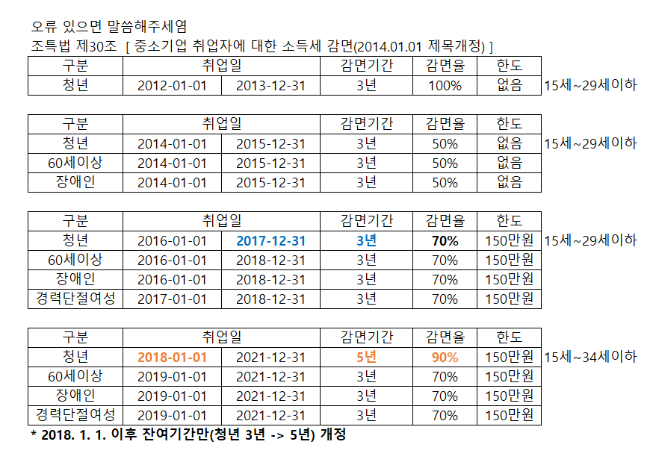
 |  | 1월~9월 | 재요청
 |  | 1월~9월 | 제외
 |  | 4월~10월 | 제외(확인)
 |  | 1월~10월 | 제외

 | 2019년 감면
 | 윤여정
 | 이서진 | 퇴사
 | 박서준 | 퇴사
 | 정유미(재입사) | 퇴사
 | 최우식
 | 손흥민
 | 설인아
 | 강아랑
 | 주홍선
 | 주황규
 | 송지효 | 퇴사
 | 이광수 | 퇴사
 | 박정현
 | 김국진(재입사) | 퇴사
 | 강수지

 | 2012년 감면
 | 문숙
 | 박범계
 | 조병규
 | 헨리

 | 2013년 감면
 | 문숙
 | 박범계
 | 조병규
 | 김세정
 | 김가영
 | 박문성

 | 2014년 감면
...

